Додаток №2_пропозиція
Фірмовий бланк
Додаток №2 до Запиту_2765SP
Форма цінової пропозиції

(Назва Учасника), надає свою пропозицію щодо участі в тендері на закупівлю Індивідуальних аптечок
Відомості про підприємство |  |  |  | Повне найменування учасника – суб’єкта господарювання
 |  |  |  | Ідентифікаційний код за ЄДРПОУ або реєстраційний номер облікової картки платника податків
 |  |  |  | Реквізити (адреса - юридична та фактична, телефон, факс, телефон для контактів, e-mail, розрахунковий рахунок)
Відомості про особу (осіб), які уповноважені представляти інтереси Учасника |  |  |  | (Прізвище, ім’я, по батькові, посада, контактний телефон).

Технічні характеристики та опис |  |  |  |  |  |  | Кількість, шт | Ціна, за одиницю, (з урахуванням всіх податків і зборів) * | Вартість, грн., (з урахуванням всіх податків і зборів) *

Запит** |  |  |  |  | Пропозиція
Найменування | Технічні характеристики та опис | Візуалізація (як прикдад) | ОВ | Кількість Запит | (вказати торгову марку, параметри, характеристики, розміри, кількість. Згідно запиту) | Візуалізація (пропозиція) | Запит
Індивідуальна аптечка | Характеристики аптечки (сумки): Призначення: Аптечка Матеріал: Cordura Фурнітура: Липучки Velcro, кліпси кріплення, страхувальний спіралеподібний шнур, еластичні стропи Система кріплення: MOLLE (стропи PALS) Розміри сумки: відповідно до розмірів наповнення щоб все наповнення рівномірно було розподілено | 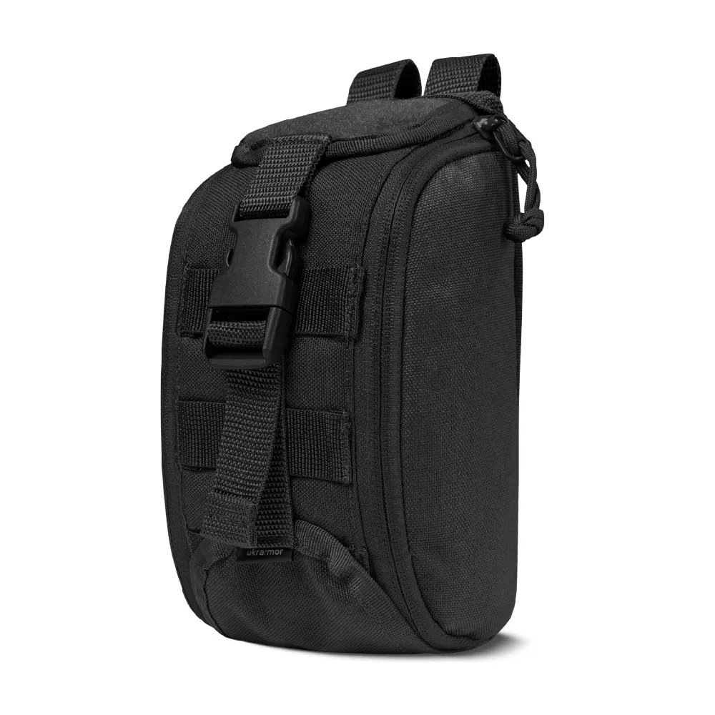 | шт | 1 | Характеристики аптечки (сумки): | Візуалізація (Учасник має надати візуалізацію запропонованої сумки) | 500 |  | 0.00
 | Наповнення аптечки: |  |  |  | Наповнення аптечки:
 | 1. Ранова пов'язка 10х12см 20 шт. |  | уп | 1
 | 2. Компрес марля 10 х 20 см, 12 шарів, 17 ниток індивідуальне пакування |  | шт | 5
 | 3. Компреси марлеві RTG, 17-ниткові, 8-шарові, нестерильні, 10х10 см, індивідуальне пакування |  | шт | 10
 | 4. Паперова стрічка 5см х 10м |  | шт | 1
 | 5. Вентильований оклюзійний клапан |  | шт | 4
 | 6. Травматична повязка бавовна/катон/бязь 100*100*140 см |  | шт | 2
 | 7. Турнікет сертифікований SAM/СІЧ аналоги не допускаються |  | шт | 2
 | 8. Маркер перманентний незмивний неоновий або червоний |  | шт | 1
 | 9. Ковдра рятувальна (фольга) 210х160см, колір золото/срібло |  | шт | 2
 | 10. Ножиці тактичні медичні 18,5 см |  | шт | 1
 | 11. Пластир 6* 10 см, 1 шт |  | шт | 20
 | 12. Пластир тканий 10м*4см |  | шт | 1
 | 13. Бинт еластичний 10см х 5м |  | шт | 2
 | 14. Пов’язка гелева антимікробна при опіку 10см х 10см |  | шт | 4
 | 15. Для промивки очей фізіологічний розчин NaCl, 5 мл (в пластикових флаконах) |  | флакон | 4
 | 16. Компресійний кровоспинний бандаж (6 дюймов) |  | шт | 2
 | 17. Компресійний кровоспинний бандаж (4 дюймов) |  | шт | 2
 | 18. Betadine 10% просочені серветки з повідон-йодом 1 серветка (10×10 см) містить 10% повідон-йоду (еквівалентно 1% активного йоду) |  | шт | 6
 | 19. Гемостатический БИНТ 7.5х360см |  | шт | 2
 | 20. Серветка з нетканого матеріалу, просочена розчином глюконату хлоргексидину, герметично упакована в індивідуальний пакетик. Розмір: 6 см x 10 см |  | шт | 8
 | 21. Рукавички нітрилові, L розмір, в індивідуальному пакуванні |  | шт | 2
 | 22. Пінцет 12 см |  | шт | 1
Всього вартість пропозиції, грн* |  |  |  |  |  |  |  |  | 0.00 ₴
* Товариство Червоного Хреста України є громадською неприбутковою організацією і просить надати максимальні знижки на товар, вказаний у ціновій пропозиції.
** Закупівля відбувається одним лотом.
Примітка: вартість одиниці продукції та загальну вартість пропозиції потрібно заповнювати у гривнях, зазначаючи цифрове значення, яке має не більше двох знаків після коми.

Увага! Додаткові вимоги | 1. Вартість доставки, розвантаження та завантаження товару, пакування, маркування (за необхідності) мають бути включеними у вартість пропозиції. 2. Аптечки мають бути упаковані в коробки (може бути декілька аптечок в одній коробці) та при транспортуванні поміщені додатково на палети. 3. Постачальник повинен вказати торгові марки продукції, параметри, характеристики, розміри та кількість запропанованих товарів та надати сертифікати якості на них. 4. Кожна партія аптечок повинна супроводжуватись такими документами: сертифікат відповідності / чи якісне посвідчення / чи висновки державної санітарно-епідеміологічної експертизи (подається документ, в залежності від виду товару, який постачається), на всі товари, які є їх наповненням і які підтверджують його походження, якість та безпеку, відповідність державним стандартам (дата виготовлення на підприємстві, термін реалізації, умови зберігання тощо). Документи, що супроводжують товар та упаковка товару повинні містити чітку інформацію про дату виготовлення товару. 5. Переможець тендеру зобов'язаний поставити товар у відповідності до поданої ним тендерної пропозиції без внесення додаткових змін. У разі виникнення будь-яких змін щодо складу аптечки (зміни ТМ та інше), обов'язково повідомити про це ініціатора закупівлі. 6. У разі виявлення неякісного товару або такого, що не відповідає умовам договору, учасник-переможець зобов’язаний замінити неякісний товар протягом 5 робочих днів з моменту виявлення неякісного товару на якісний без будь-якої додаткової оплати з боку замовника.
Учасники повинні надсилати цінові пропозиції з підписом і печаткою у форматі .pdf та окремо у форматі Excel, доступному для редагування
Умови оплати (прописати): _________________ (% передплата / післяплата)
Термін доставки з дати підписання договору (прописати): _________________ (календарних днів)
Ми погоджуємось, що всі витрати, пов’язані з доставкою товару, маркуванням та завантажувально-розвантажувальними роботами, здійснюються за рахунок Постачальника: м. Київ (точна адреса буде надана переможцю закупівлі під час підписання договору).
Ми ознайомлені та погоджуємося з Умовами типового Договору ТЧХУ (Додаток №3 до Запиту).
Ми погоджуємося з умовами, що Замовник має право розділити дану закупівлю між декількома постачальниками за умови наявності більш вигідних умов на різні позиції.
Ми погоджуємося з умовами, що Ви можете відхилити нашу чи всі надані пропозиції, та розуміємо, що Ви не обмежені у прийнятті будь-якої іншої пропозиції з більш вигідними для Вас умовами.
Ми погоджуємось зафіксувати цінову пропозицію протягом 90 днів календарних днів з моменту подачі.
Подаючи свою пропозицію ми підтверджуємо повну комплектацію та відповідність умовам зазначеним в Запиті.
Учасники повинні надсилати цінові пропозиції з підписом і печаткою (за наявності).

Керівник організації/ФОП:____________________________ ( ____________________)
МП підпис ПІБ

